Lisez moi
IMPORTANT
Les critères d’éligibilité au Plan Mercredi :
- Proposer une offre en matière d’accueil(s) de loisirs périscolaire(s) définis à l’article R227-1 du code de l’action sociale et des familles.
- Figurer sur la liste qui recense les ALSH « labellisés ».
- Etre déclaré en Alsh périscolaire maternel et/ou élémentaire le mercredi dans GAM TAM "Téléprocédure Accueils de Mineurs"
- Être éligible à la prestation de service ordinaire Alsh
- Avoir signé une convention de financement avec la Caf avant le 31/12/N
ATTENTION! le financement des heures éligibles ne pourra être pris en compte qu'une fois la labellisation "Plan mercredi" obtenue et la convention de financement Caf signée. Cette labellisation et la signature de la convention de financement correspondante doivent intervenir avant le 31/12/N.
Dans ces conditions, une rétroactivité pourra être appliquée, à compter du 1er janvier N, pour le paiement de la bonification (bonification simple ou majorée) sur la base des nouvelles heures réalisées dans la période.
La rétroactivité de la date d'effet de la convention Caf ne pourra être antérieure au 1er janvier N.
Lisez-moi

Dans le cadre de la labellisation Plan mercredi pour les Alsh, ce fichier va vous permettre de déclarer vos données d'activité N afin de déterminer votre droit à la bonification ou majoration Plan mercredi pour les nouvelles heures que vous avez développées.
Pour rappel : la bonification est majorée si l'accueil est sur un territoire prioritaire, à savoir un QPV (quartier politique de la ville) ou un territoire avec un potentiel financier inférieur à 900€.

Ce fichier est conçu pour prendre en compte les services du mercredi en périscolaire par lieu d'implantation qui sont labellisés "Plan mercredi" à compter du 01/09/2018 par comparaison avec une année de référence qui selon les cas présentés en 1) peut être 2017 ou 2016.

1) Déterminer l'année de référence qui servira pour calculer l'augmentation du nombre d'heures dans le cadre de la labellisation Plan mercredi en fonction de l'année de développement de l'offre du mercredis :
- A : à la rentrée 2017, l'Alsh a développé une offre de service le mercredi (année de référence = 2016)
- B : à partir de 2018, l'Alsh a développé une offre de service le mercredi (année de référence = 2017)
L'onglet "arbre de décision" vous permet de repérer en fonction de la situation de l'équipement :
- La date de début de droit/convention Caf
- L'année de référence
- L'onglet à saisir en fonction de la situation de l'équipement
2) Compléter l'onglet A ou B en fonction de la situation dans laquelle l'Alsh se trouve
- Chaque onglet est adapté au type de situation déterminée (cas A ou B)
- La saisie des données est réalisée par lieu d'implantation

a) Chaque feuille de calcul est composée de 2 parties :
- Identification du partenaire et validation de la déclaration de données avant transmission à la Caf
- Déclaration des données d'activité (réelles pour les années de référence 2016 ou 2017, prévisionnelles et/ou réelles pour l'année N)

b) Identification du partenaire (lignes 5 à 7) et validation de la déclaration de données avant transmission à la Caf
Toutes les informations de cette partie sont à compléter par vos soins

- Ligne 6 : Gestionnaire (votre nom de gestionnaire tel que connu par votre caf)
- Ligne 8 : Equipement (équipement qui propose le service - nom de l'équipement tel que connu par votre Caf)
- Ligne 8 : Dossier n° (référence de votre dossier à la Caf. Cette information est présente sur les courriers de la Caf)

Avant de transmettre le formulaire à la Caf, pensez à valider vos informations en complétant les lignes 11 à 20

c) - Déclaration des données d'activité
Les éléments permettant l'identification des lieux d'implantation et les données d'activité sont à compléter à partir de la ligne 25 :
- l'adresse du lieu d'implantation (colonne D)
Si le nombre de lignes par onglet est insuffisant, vous pouvez en ajouter.
- le code Insee de la commune d'implantation (colonne E)
- le taux de régime général (identique à celui appliqué à la PSO Alsh s'il est indiqué dans la convention)
- 3 questions concernant la déclaration DDCS et la labellisation Plan mercredi (colonnes G à I) par lieu d'implantation
- l'activité de l'équipement selon les périodes de fonctionnement

Il convient d'enregistrer les données d'activité tous régimes confondus

Arbre des décisions
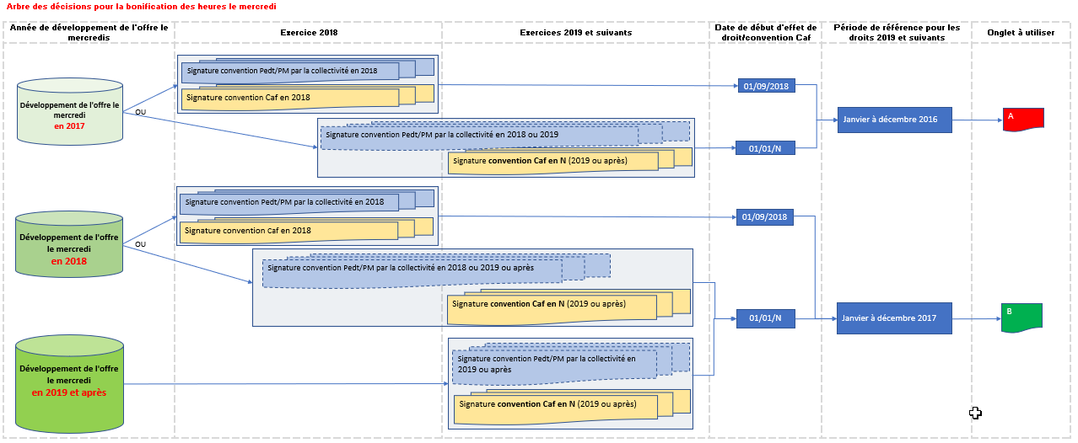

A=dev offre en 2017
DONNEES D'ACTIVITE dans le cadre de la labellisation d'un Alsh au Plan "mercredi" pour l'exercice 2025

Pour les équipements
ayant développé une offre le mercredi
à compter de la rentrée 2017
DECLARATION PAR LIEU D'IMPLANTATION
 |  |  |  |  | A COMPLETER AVANT DE TRANSMETTRE A LA CAF

 |  |  |  | GESTIONNAIRE

 |  |  |  | EQUIPEMENT |  |  |  |  |  |  | DOSSIER N°

 |  |  |  |  |  | (NOM et Prénom) |  |  |  |  |  | (Maire, Président, autre à préciser*)
 |  |  |  | Je soussigné |  |  |  |  |  |  | en qualité de

 |  |  |  |  |  |  |  |  |  | Cachet et signature de la personne habilitée

 |  |  |  |  | certifie l'exactitude des informations communiquées |  |  |  |  |  |  |  |  |  |  | A compléter lors
 |  |  |  |  |  |  |  |  |  |  |  |  |  |  |  | de la déclaration
 |  |  |  |  |  | Date : |  |  |  |  |  |  |  |  |  | réelle 2025

 |  |  |  |  |  |  |  |  | Période de fonctionnement 2016 |  |  | Période de fonctionnement 2025
N°dossier | Gestionnaire | Equipement | Lieu d'implantation | CodeCommune (= INSEE) | Taux Régime Général (=celui de la PSO Alsh) | L'Alsh est-il déclaré à la DDCS ? Oui/Non | S'il n'est pas déjà déclaré, l'Alsh sera-t-il déclaré à la DDCS avant le 31/12/2025 ? Oui/Non | L'Alsh sera-t-il labellisé Plan"mercredi" avant le 31/12/2025 ? Oui/Non | du : (format JJ/MM/AAAA) | au : (format JJ/MM/AAAA) | Nombre d'heures réelles le mercredi en 2016 (h réalisées) | du : (format JJ/MM/AAAA) | au : (format JJ/MM/AAAA) | Nombre d'heures prévisionnelles le mercredi pour 2025 | Nombre d'heures réelles le mercredi pour 2025 (h réalisées) | Territoire prioritaire ("oui" ou vide)
0 | 0 | 0

Commentaires :

B=dev offre à compter de 2018
DONNEES D'ACTIVITE dans le cadre de la labellisation d'un Alsh au Plan "mercredi" pour l'exercice 2025

 |  |  |  |  | A COMPLETER AVANT DE TRANSMETTRE A LA CAF
Pour les équipements
ayant développé une offre le mercredi
à compter de la rentrée 2018
DECLARATION PAR LIEU D'IMPLANTATION
 |  |  |  | GESTIONNAIRE

 |  |  |  | EQUIPEMENT |  |  |  |  |  |  | DOSSIER N°

 |  |  |  |  |  | (NOM et Prénom) |  |  |  |  |  | (Maire, Président, autre à préciser*)
 |  |  |  | Je soussigné |  |  |  |  |  |  | en qualité de

 |  |  |  |  |  |  |  |  |  | Cachet et signature de la personne habilitée
 |  |  |  |  |  |  |  |  |  |  |  |  |  |  |  | A compléter lors
 |  |  |  |  | certifie l'exactitude des informations communiquées |  |  |  |  |  |  |  |  |  |  | de la déclaration
 |  |  |  |  |  |  |  |  |  |  |  |  |  |  |  | réelle 2025
 |  |  |  |  |  | Date :

 |  |  |  |  |  |  |  |  | Période de fonctionnement 2017 |  |  | Période de fonctionnement 2025
N°dossier | Gestionnaire | Equipement | Lieu d'implantation | CodeCommune (= INSEE) | Taux Régime Général (=celui de la PSO Alsh) | L'Alsh est-il déclaré à la DDCS ? Oui/Non | S'il n'est pas déjà déclaré, l'Alsh sera-t-il déclaré à la DDCS avant le 31/12/2025 ? Oui/Non | L'Alsh sera-t-il labellisé Plan"mercredi" avant le 31/12/2025 ? Oui/Non | du : (format JJ/MM/AAAA) | au : (format JJ/MM/AAAA) | Nombre d'heures réelles le mercredi en 2017 (h réalisées) | du : (format JJ/MM/AAAA) | au : (format JJ/MM/AAAA) | Nombre d'heures prévisionnelles le mercredi pour 2025 | Nombre d'heures réelles le mercredi pour 2025 (h réalisées) | Territoire prioritaire ("oui" ou vide)
0 | 0 | 0

Commentaires :

